关系图
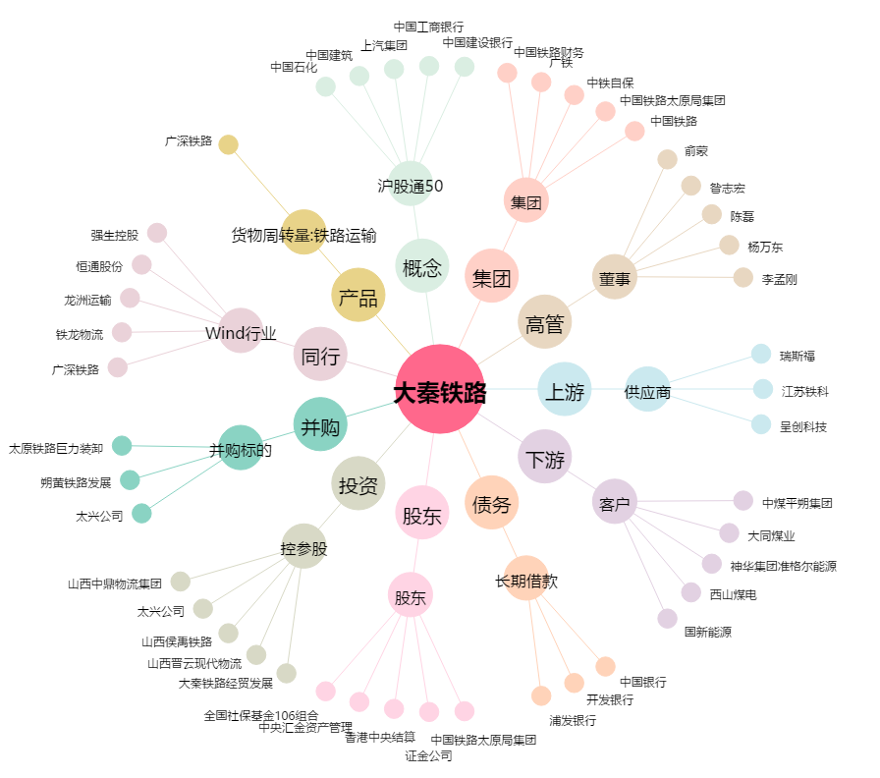
大秦铁路[601006.SH] - 关系概览图

